防犯カメラ基本LP
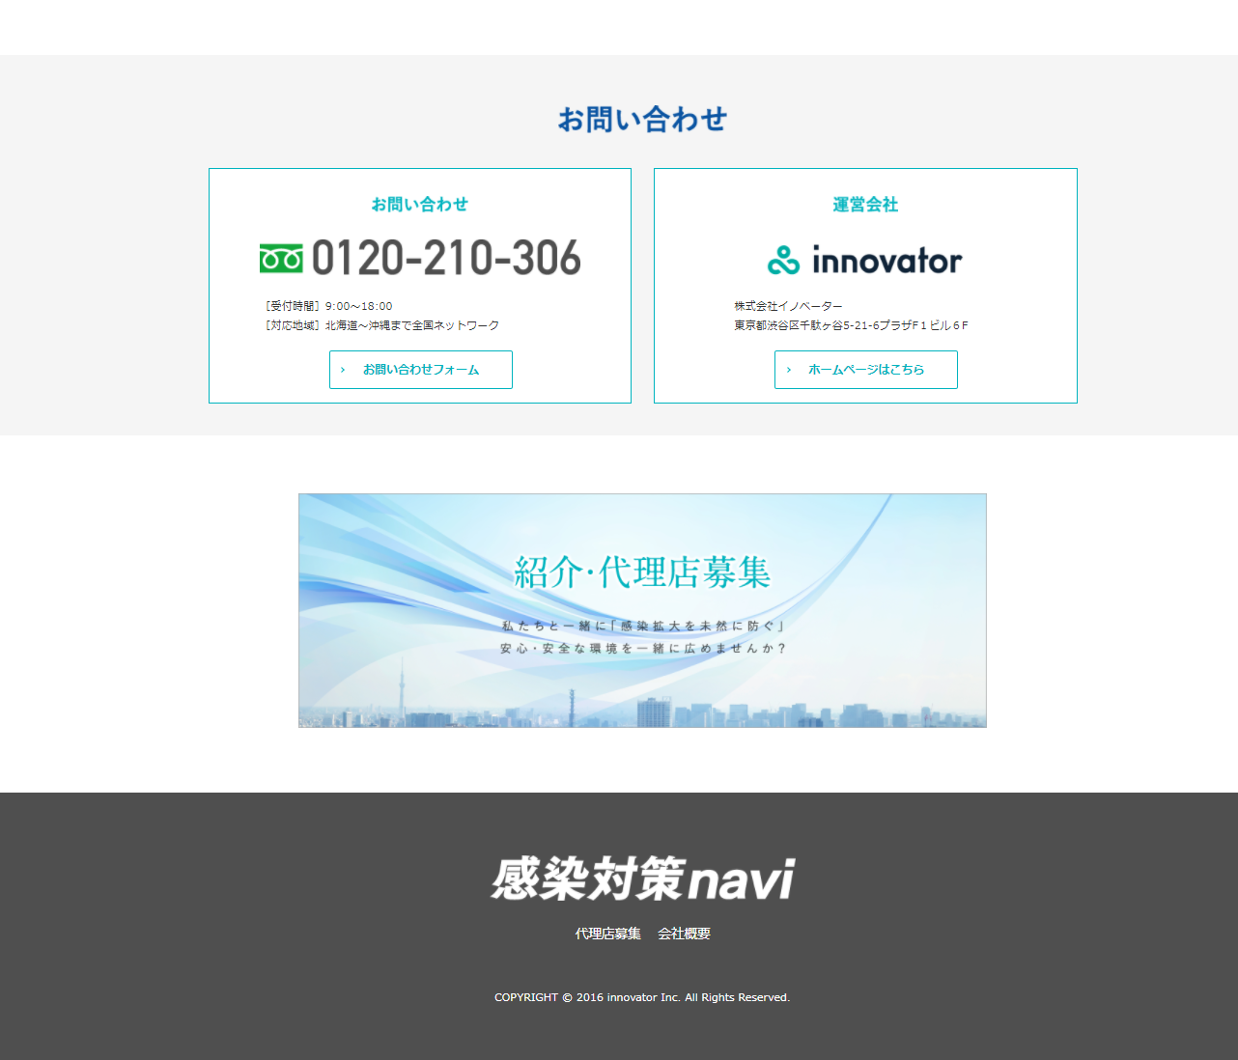
防犯カメラ
警察データに基づいた99％泥棒が嫌がる環境
8000件犯罪現場から得た専門家の圧倒的ノウハウ
防犯カメラのイメージ写真を入れてください


「価格・商品・業者」選びで迷ってるあなた
業界専門家が「絶対失敗しない5つの方法」お伝えします
テレビで絶対カットされる「動画」も今すぐ無料で見る！

イメージ画像別途送ります。

無料オンライン動画
円

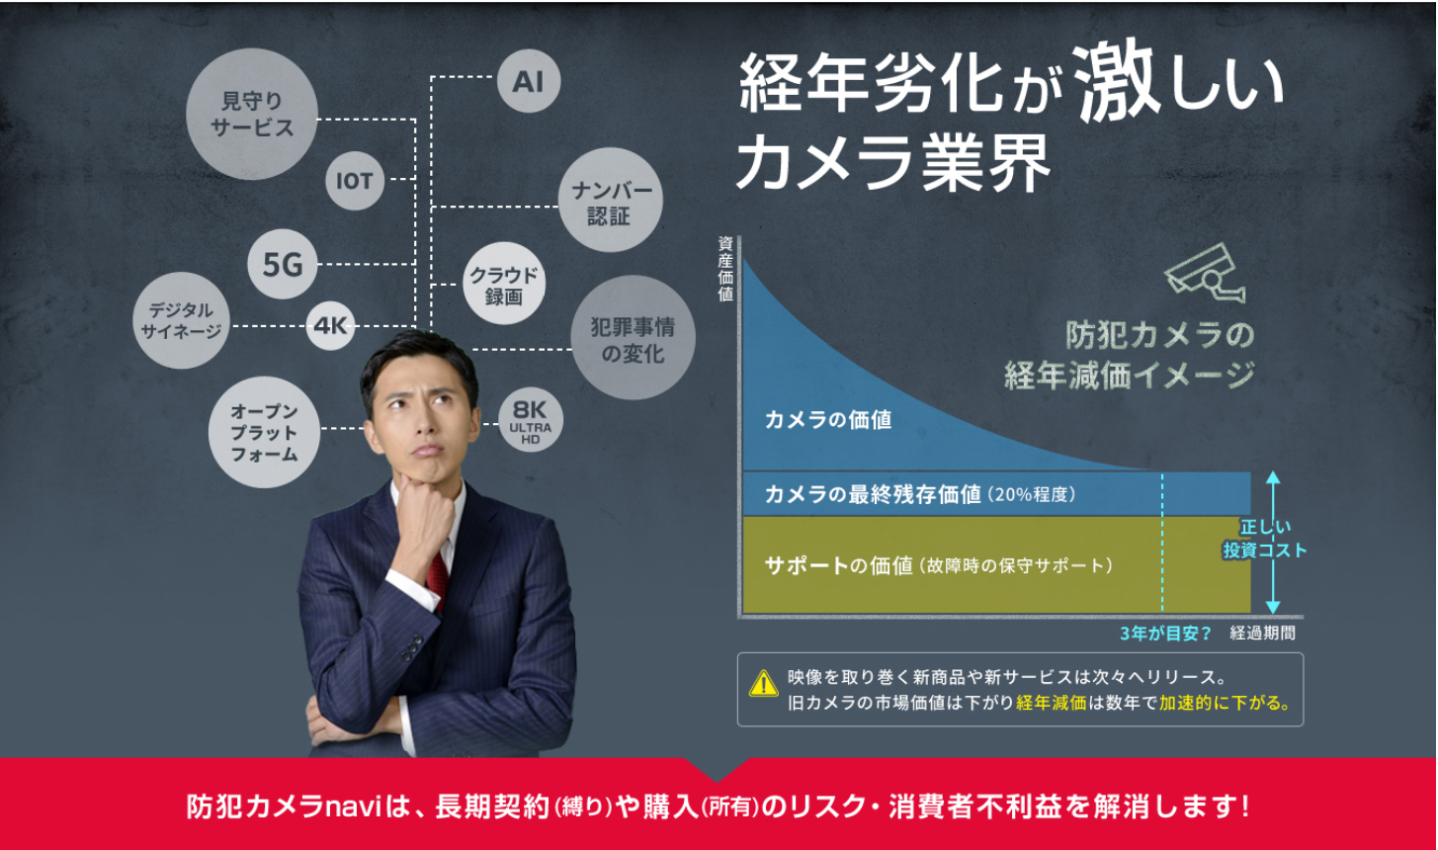
新商品のリリースが激しい防犯カメラ業界
数年で経年や市場価値の落差

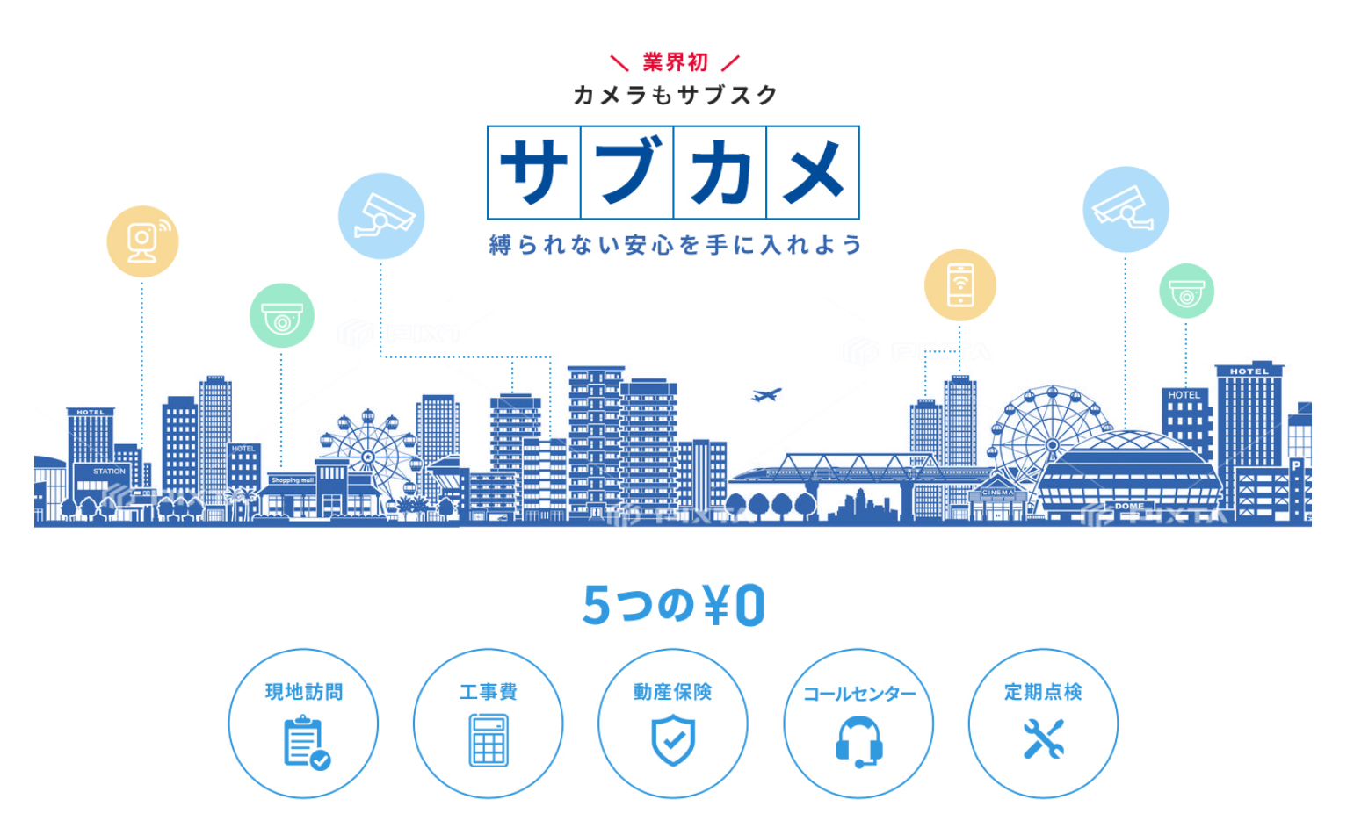

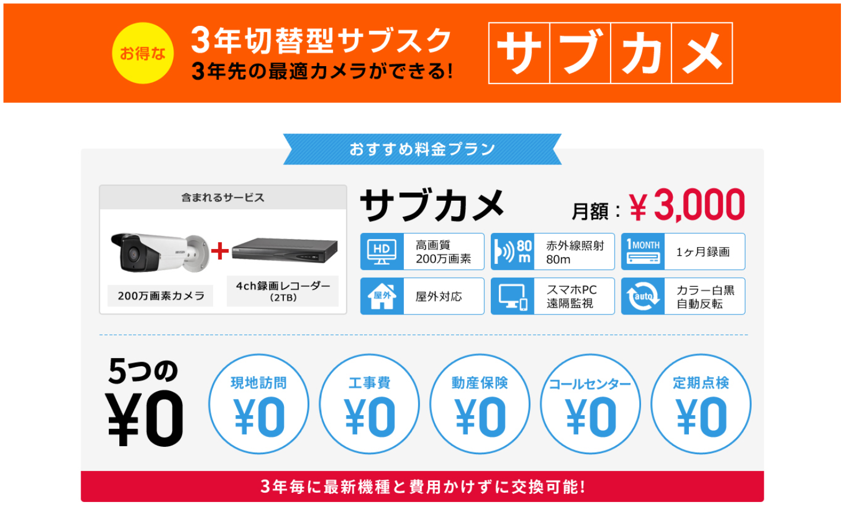

3年毎にカメラの最適画を実現

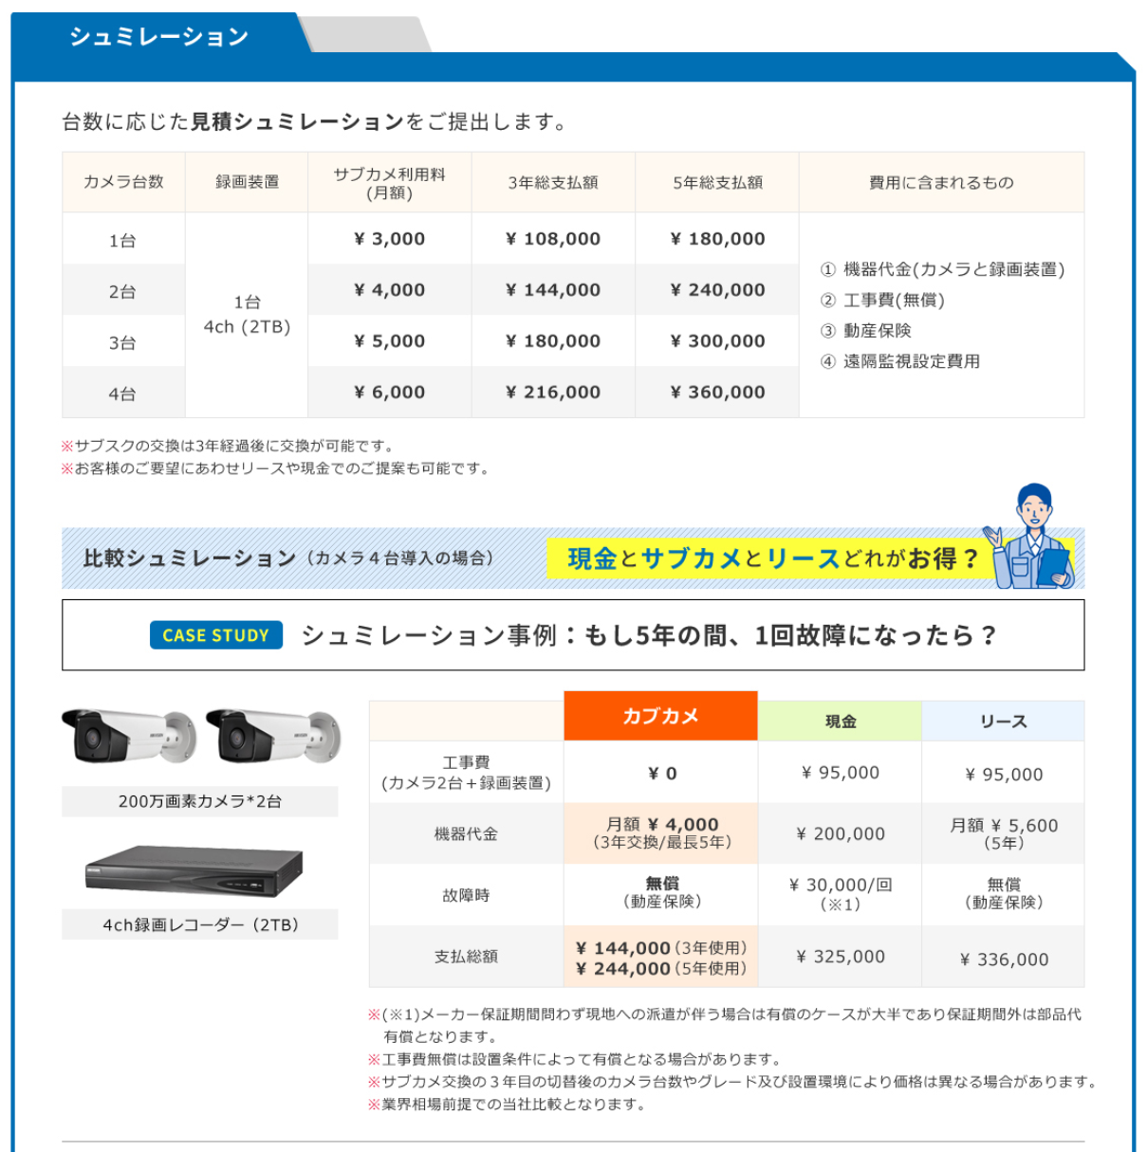

※３台以上は此方のシュミレーションでご予算を確認してください。

※税別表示になります。
※お客様のご要望で現金購入も可能です。
※工事費無償は基準値を超えた場合は有償となります。
2台

どっちが

サブカメ

￥155000

￥255,000

￥240,000

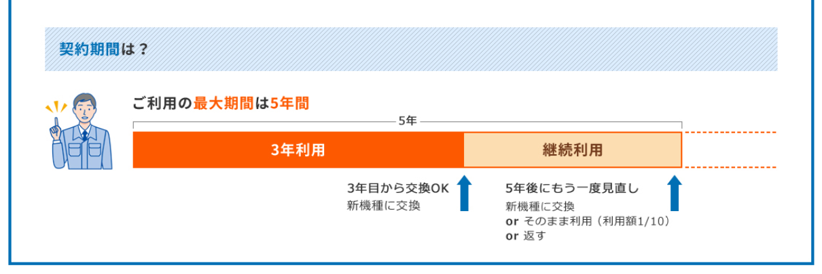

この枠のデザインイメージ別途送ります


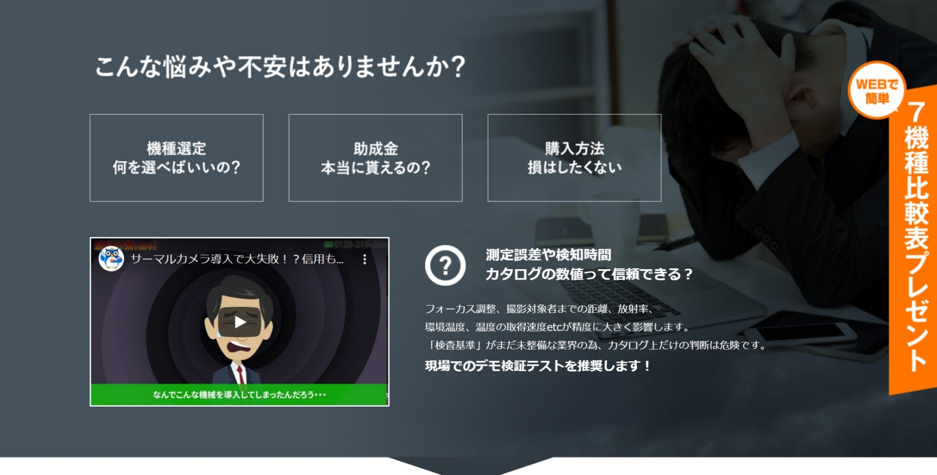
犯行映像を録画しても何も帰ってきません！
一次被害よりも二次災害が実は甚大
犯罪者の心理・手口など犯罪事情をまず理解すること。
泥棒にリスクアピールが「犯罪を未然に防ぐ」繋がります。
こちらで動画youtube準備します。

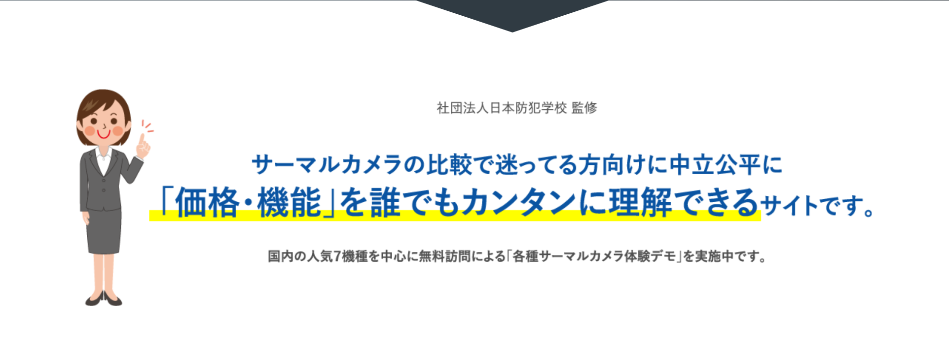
社団法人 日本防犯学校 監修
中立公平な業界団体による監修のもと
「機種」「コスト」「業者」正しい選び方を簡単に理解できるサイトです。
『犯罪を未然に防ぐ』コツを手に入れましょう！



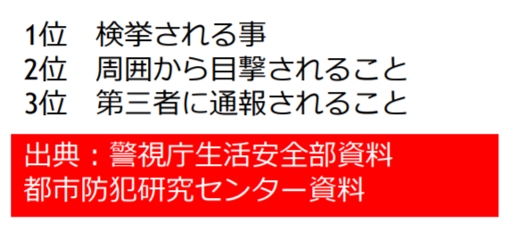
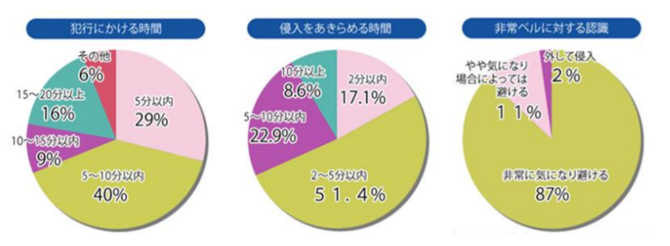
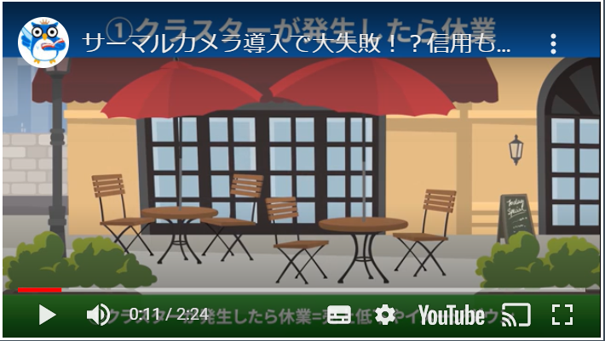
警察データによる泥棒の嫌がる環境とは？
犯罪の質も凶悪化・スピード化の今…
犯罪の質が変われば防犯に対しての考え方と
守り方も変える必要があります。
①下見の段階で断念させる
②犯行の初期段階で断念させる
犯罪者は犯行途中の目撃者や犯行を知られることを嫌います。

✉今すぐ問合せる
色目立たせてください
この枠のデザインイメージ別途送ります

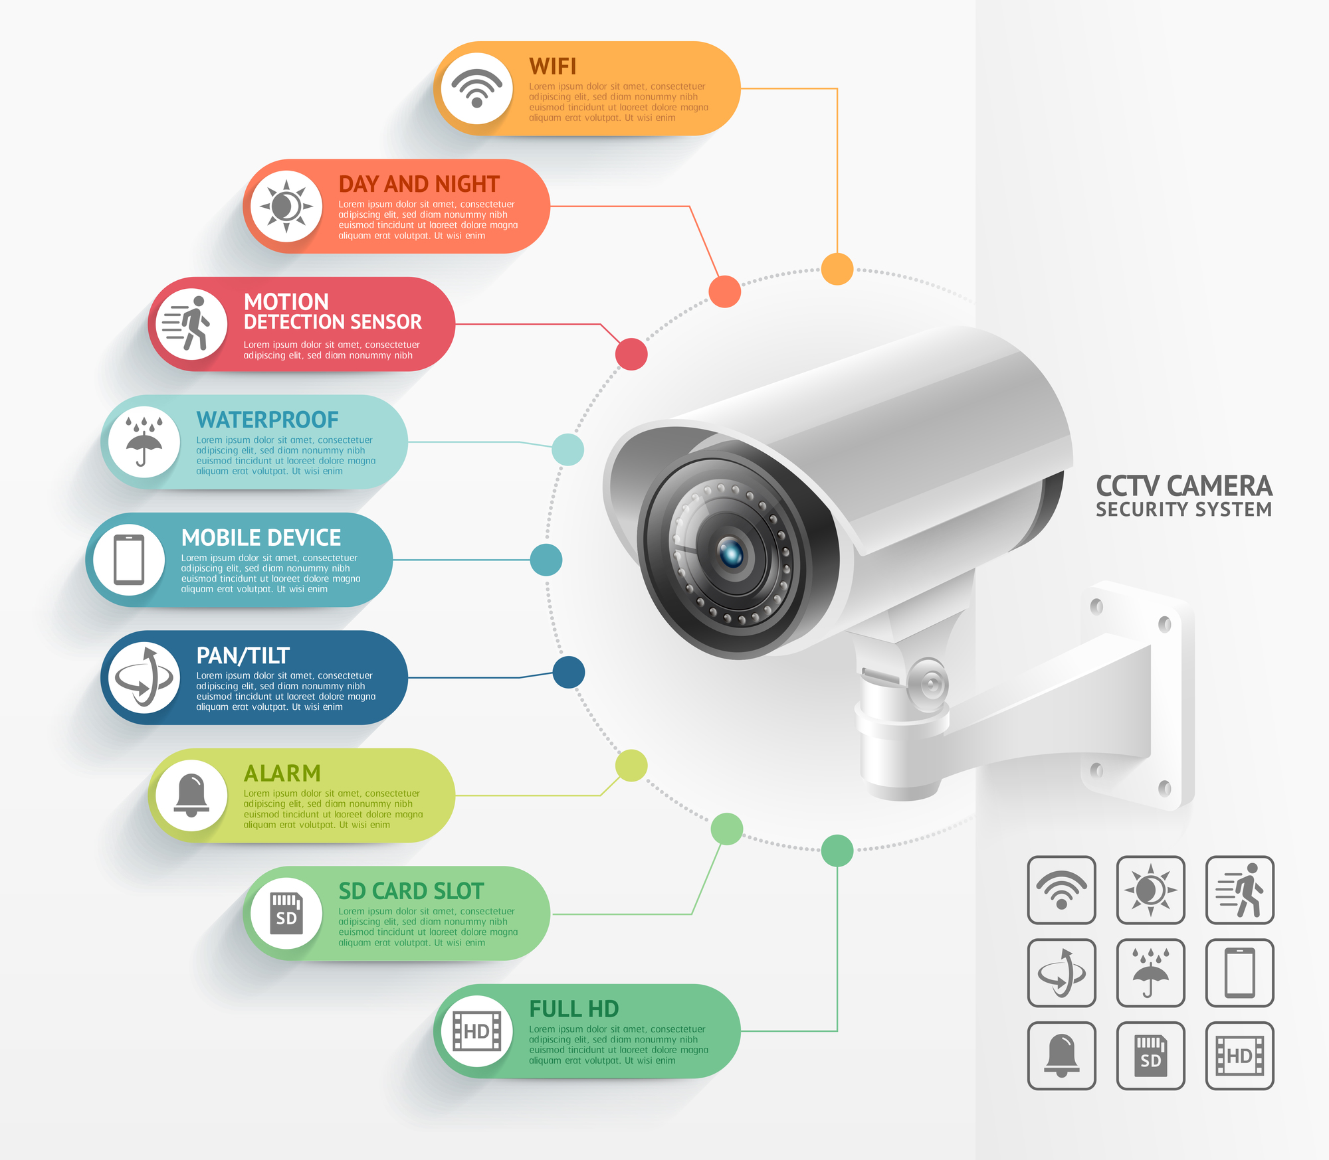
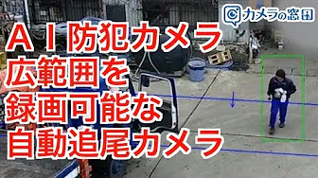
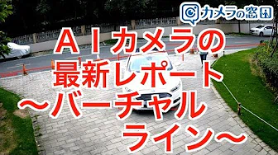
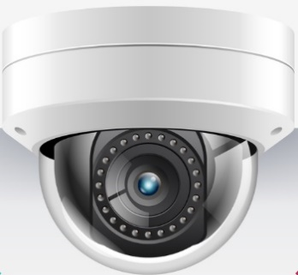
機能拡張できるＡＩ防犯カメラ
DAYNIGHT
自動切替（顔・ナンバー高画質判別）
SENSOR
不審者検知
WATERPROOF
防雨対策済
MOBILE＆PC DEVICE
遠隔モニタリング
PAN&TILT&ZOOM
上下・左右・ズーム
ALARM
自動音声・光・音で警告威嚇
RECORDING
1か月間録画（録画日数の延長可能）
SD→HDDに変更してください
文章が長いので少し長くしてください
FULL HD
200万画素～の高画質映像
どちらも選択可能
WIFI
最大1㎞まで無線対応

youtubeになります

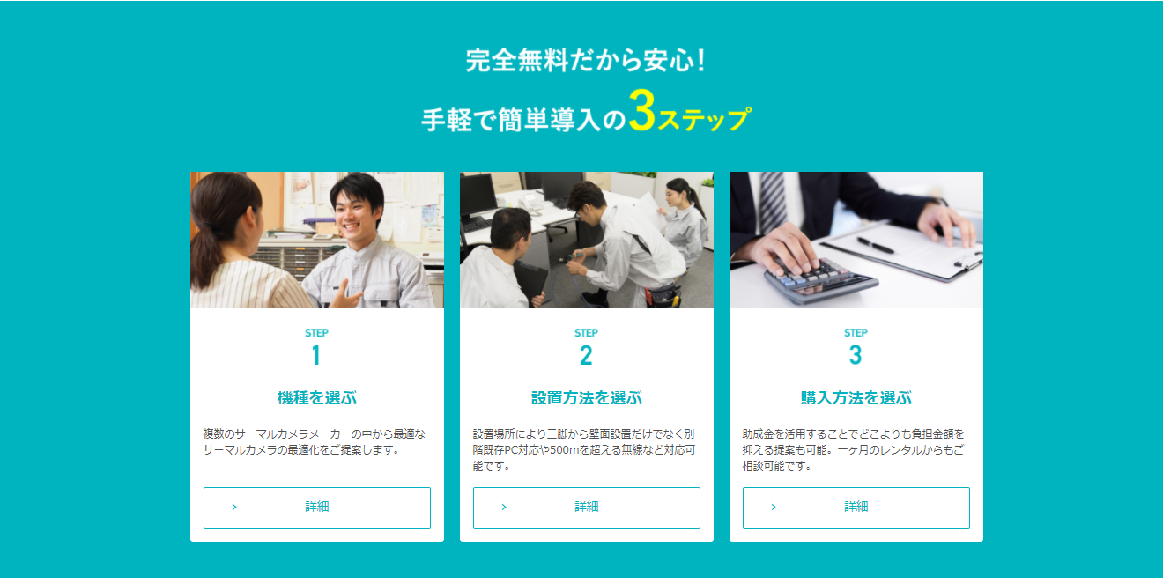

複数の防犯カメラメーカーの中から最適な防犯カメラをご提案します。
有線工事以外に無線工事（最大1km)
まで最適な工事をご提案します。
現金・リース・レンタルなどお客様のニーズに対応致します。

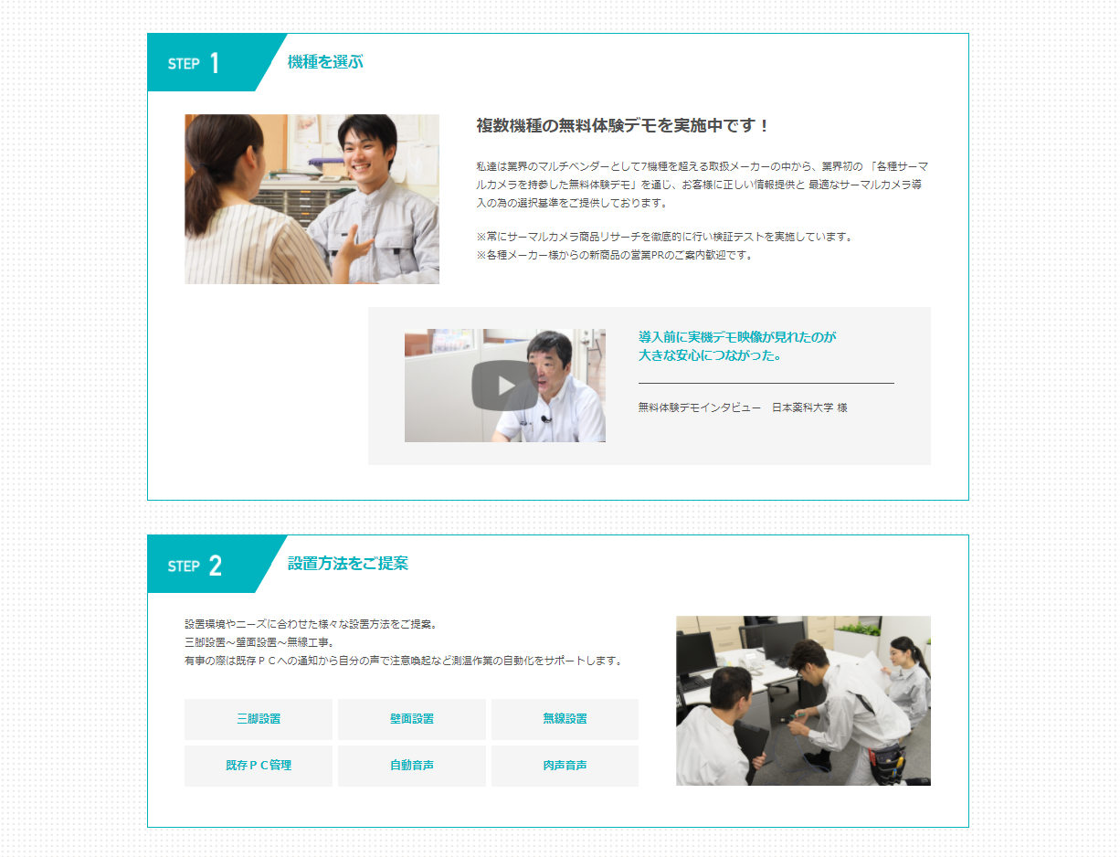

無料の映像体験デモ実施中です！
私達は業界のマルチベンダーとしてお客様のご予算・設置環境に最適な
提案及び現地での無料の映像体験デモを行っております。
・各種カタログの画素数など数字だけの判断は危険です。
・商品の品質や質感や操作性も事前チェックが必要です。

youtubeになります

他社で高額工事見積で困ってる方！大幅コストダウン可能です。
有線工事以外に無線工事（最大1km)も可能です。
また他社で配線工事で多額な見積を貰ってもあきらめないで下さい。弊社は既存の同軸ケーブル、ＬＡＮケーブル、電話線など様々な配線種別でも既存配線をそのまま活用できるので大幅な工事費削減が可能です。

有線工事
室内無線工事
敷地内無線工事
地域一括無線工事
既存配線活用工事

購入方法もニーズに合わせ多くの選択肢をご用意。
現金以外に３年～7年までご要望に合わせ対応可能です。
また数多くの大手リース会社との提携により特別優遇で低金利での導入も
可能なため購入方法でもコスト削減が可能です。

現金
リース
クレジット
レンタル

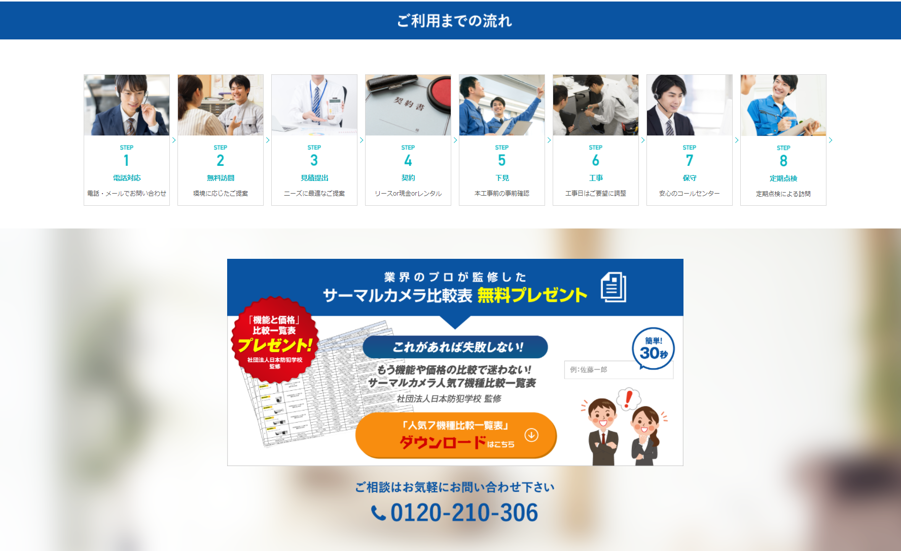

✉今すぐ問合せる
色目立たせてください
この枠のデザインイメージ別途送ります
２～３プランご提案

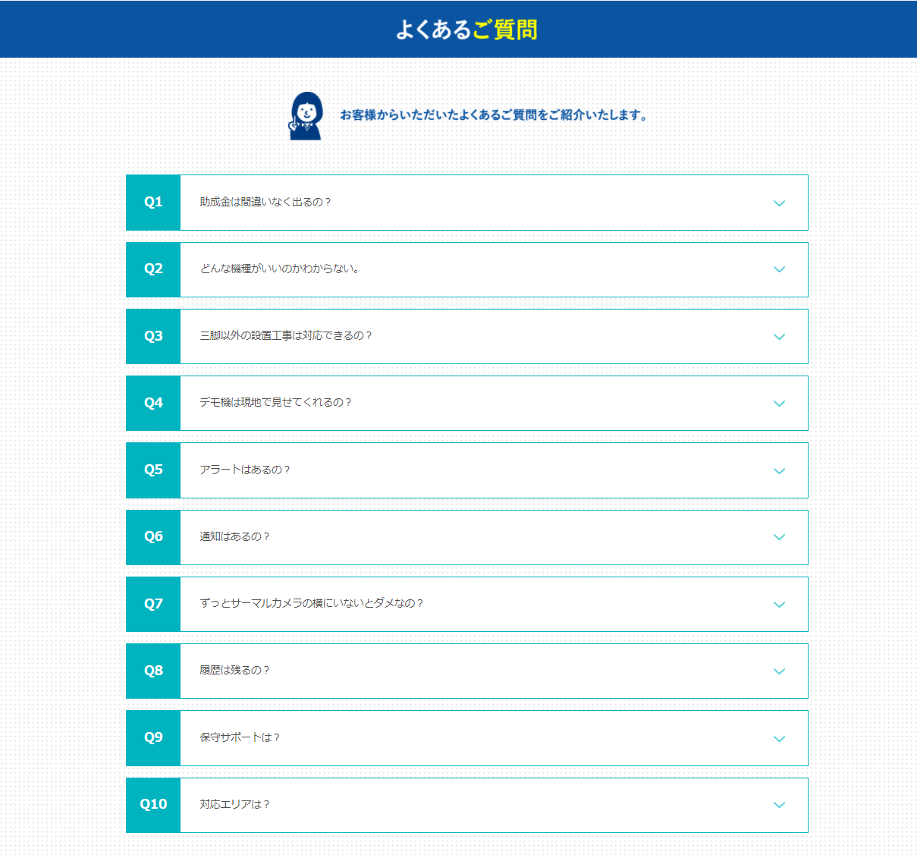

別途ワードで納品

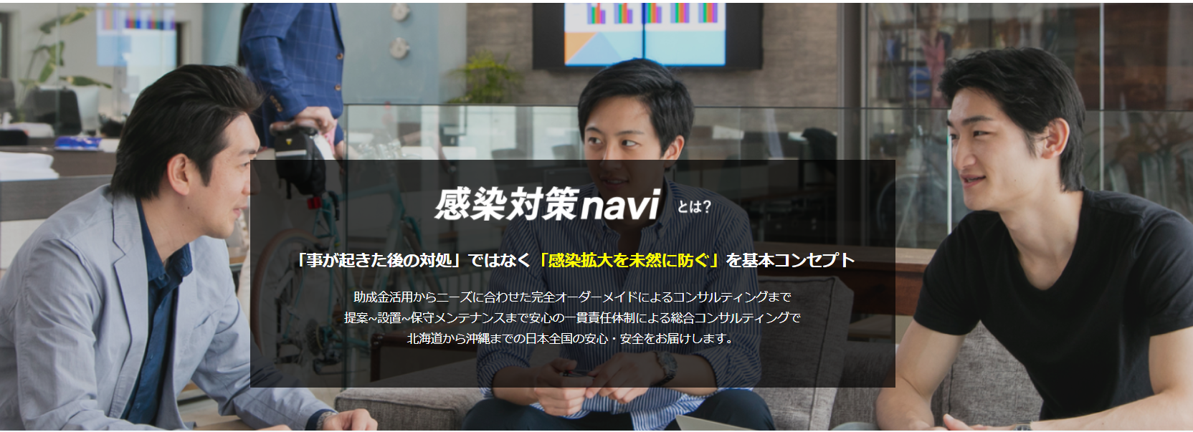
顔にかぶらないようにお願いします

「犯罪を未然に防ぐ」

お客様の設置環境や

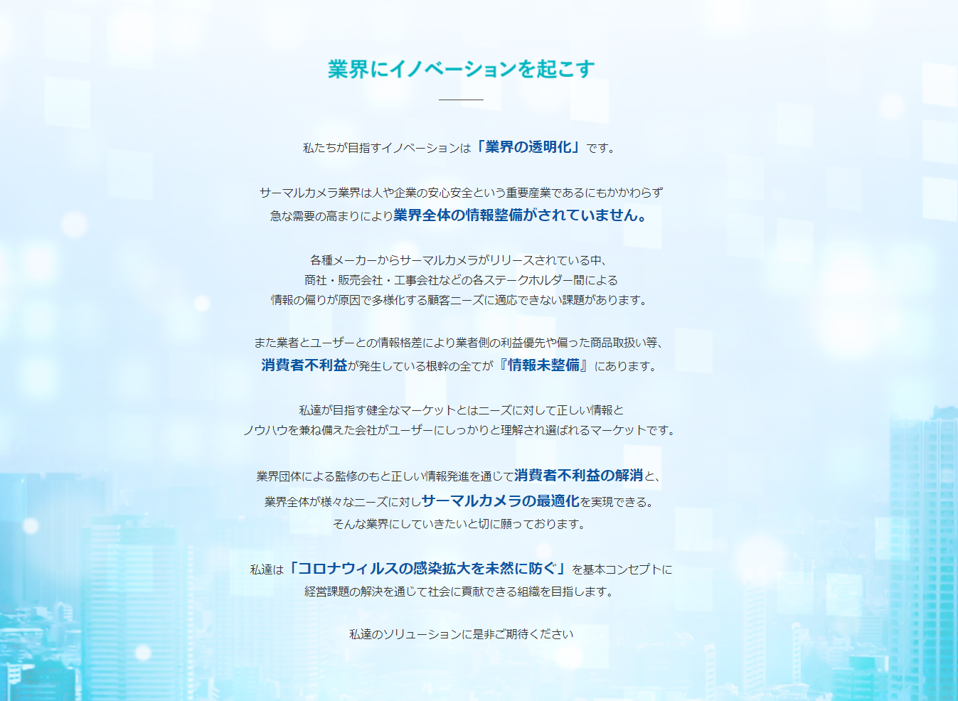

防犯カメラ

「犯罪を未然に防ぐ」

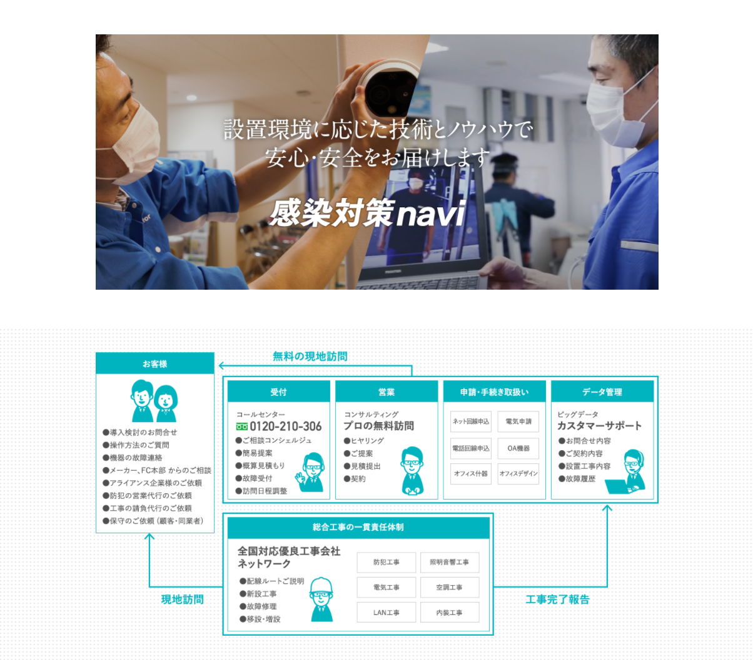

白文字の背景透明でお願いします

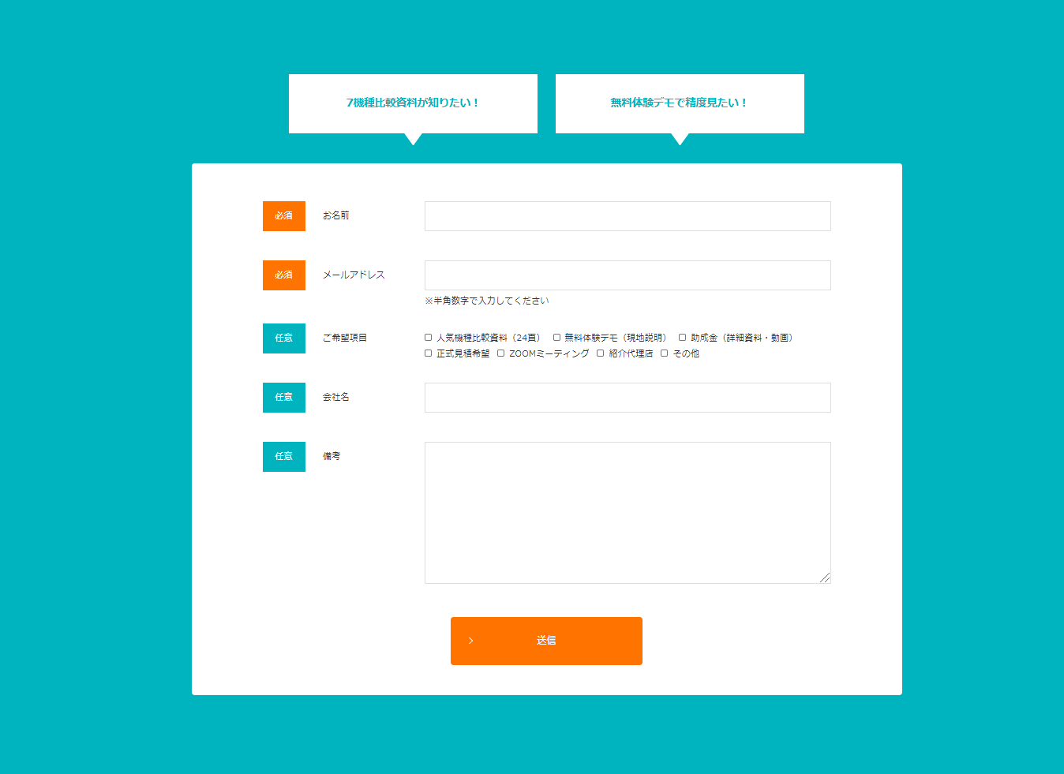

見積が欲しい！
無料デモで画質見たい！

複数選択

□正式見積 □無料体験デモ（現地説明）□専門家動画オンライン □ZOOMミーティング □紹介代理店 □その他

フォームはステップメールの関係で
こちらでフォーム作成してソースを提出します。

